Other
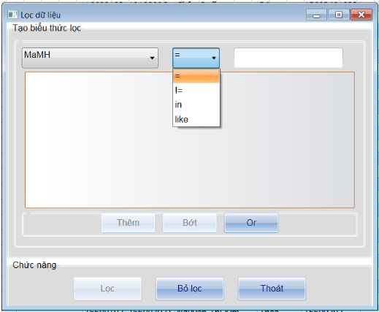
NHỮNG VIỆC CẦN LÀM KHI XÂY DỰNG 1 PROJECT

TẠO ISSUE FILE
File này dùng để lưu trữ các vấn đề phát sinh, bug của những chức năng đã hoàn thành mà phát sinh bug hoặc chỉnh sửa cho phù hợp với những chức năng khác
Mục đích lưu trữ
 | 1 | Ghi nhận lại những vấn đề để tránh cho những chức năng tiếp theo
 | 2 | Ghi nhận lại thời gian xử lý của các vấn đề đó để sau này có thể ước lượng thời gian làm chính xác hơn
 | 3 | Khi muốn kiểm tra lại lần chỉnh sửa gần nhất cũng sẽ dễ dàng hơn

VỊ TRÍ LƯU TRỮ DLL
Tạo 1 folder duy nhất trong cây thư mục để lưu trữ các file dll
Mục đích: |  |  | Khi các máy khác update về vẫn chạy được chứ không cần phải add lại dll

HIỂN THỊ TITLE
Tạo 1 file text hoặc XML để lưu trữ caption, nếu chỉ có 1 PJ thì có thể lưu dạng file *.cs để dễ code
Vì trong PJ sẽ có thể 1 từ hiển thị nhiều lần nên lưu trữ lại để chỉnh sửa chỉ cần chỉnh 1 lần

TÌM KIẾM THÔNG TIN
Trường hợp người dùng cần xem xét data kỹ thì nên chuyển combobox về dạng sau

VD:
combobox
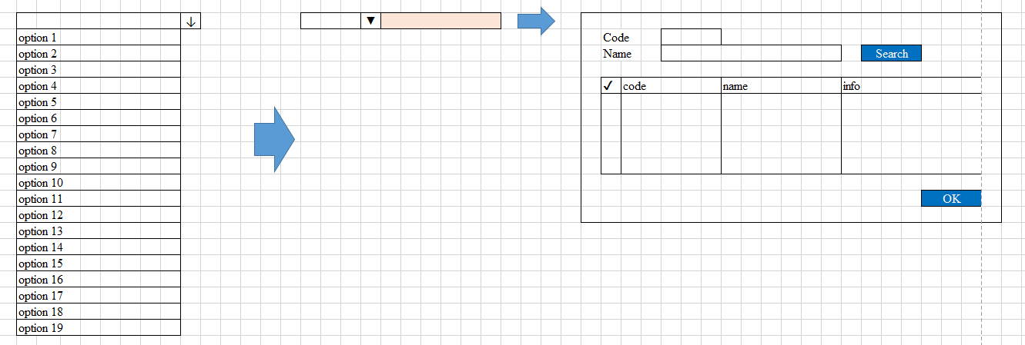

MÀN HÌNH WINDOW
 | Chuẩn màn hình: 1024x768
 | Vị trí hiển thị: Center Screen
 | Bố cục
 |  |  |  | TÊN CHỨC NĂNG

 |  |  |  | Chọn nguồn dữ liệu

 |  |  |  |  | Cảnh báo lblCanhBao
 |  |  |  |  | Trạng thái xử lý lblTrangThai
 |  |  |  |  | Progressbar
 |  |  |  | Danh sách dữ liệu
 |  |  |  |  | Checkbox | Các cột thông tin |  |  |  |  |  |  | Chức năng

 |  |  |  |  | Số lượng:
 |  |  |  | Chức năng nghiệp vụ

MÀN HÌNH USERCONTROL
 | Bố cục

 |  |  |  | Chọn nguồn dữ liệu |  |  |  | Cảnh báo lblCanhBao
 |  |  |  |  |  |  |  | Trạng thái xử lý lblTrangThai
 |  |  |  |  |  |  |  | Progressbar
 |  |  |  |  |  |  | Danh sách dữ liệu

 |  |  |  |  |  |  |  | Checkbox | Các cột thông tin |  |  | Chức năng

 |  |  |  | Chức năng nghiệp vụ

 |  |  |  | Chức năng tiện ích

 |  |  |  |  |  |  | Số lượng dòng dữ liệu

DANH MỤC PHÍM THAO TÁC NHANH
 | F1 |  | Help
 | F2 |  | Đưa toàn bộ control phần body về mặc định
 | F3 |  | Xóa nội dung của 1 control
 | F4 |  | OK phần key (dành cho màn hình có nhiều lần search data) |  |  |  |  |  |  | chờ khảo sát
 | F5 |  | Tìm kiếm data theo giá trị nhập vào phần key (tương ứng button tìm kiếm)
 | F6 |  | Mode insert
 | F7 |  | Mode update
 | F8 |  | Mode delete
 | F9 |  | Mode query
 | F10 |  | Xuất report (dành cho màn hình có xuất report)
 | F11 |  | Tương ứng với click vào OK phần body và giữ lại giá trị đã nhập ở phần body
 | F12 |  | Tương ứng click OK phần body

DANH SÁCH XỬ LÝ CẦN CÓ TRONG 1 MÀN HÌNH
 | Các hàm cần có
 |  | Khởi tạo
 |  | Load |  |  |  |  | (sự kiện load form)
 |  | KeyDown |  |  |  |  | (sự kiện key down from)
 |  | KeyOK (tìm kiếm data theo key) |  |  |  |  | (sự kiện click vào button ok ở phần key) |  |  |  | chờ sau khi giới thiệu wpf
 |  | CheckKeyErr (kiểm tra lỗi phần key)
 |  | SetForm (hiển thị data lên màn hình)
 |  | LockData
 |  | BodyOK |  |  |  |  | (sự kiện click vào button ok ở phần body)
 |  | CheckBodyErr (kiểm tra lỗi phần body)
 |  | SetMainDB (đưa dữ liệu màn hình vào data set để đưa xuống DB)
 |  | OKProcess (gọi xử lý DB)
 |  | Clear (clear body, focus về phần key)
 |  | ProcessModeChange (chuyển mode đối với màn hình có process mode)
 |  | UpdateReferenceKey (update trạng thái key tham chiếu đối với màn hình có key tham chiếu)

 | Luồng xử lý chính
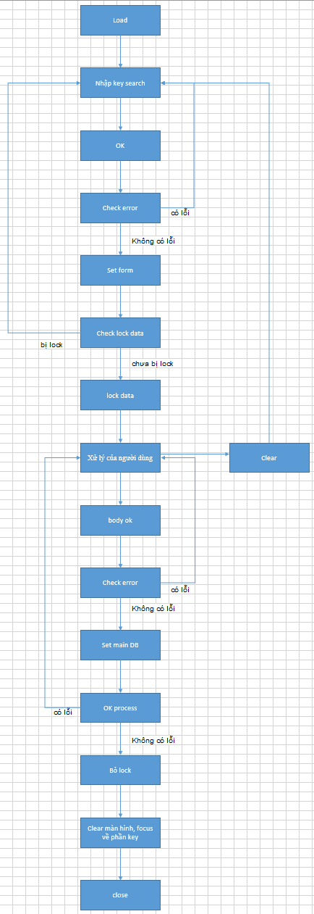

 | Lọc dữ liệu
 |  | Cho người dùng nhập biểu thức lọc

